4 bus 14-15 mt
 | FORNITURA DI n. 4 AUTOBUS 14.01 MT - 15.00 MT
 | D E S C R I Z I O N E A U T O B U S O F F E R T O
 | Ditta offerente
 | Modello autobus
 | All. C - MODULO RISPOSTE FORNITORE PER LA FORNITURA DI N. 4 AUTOBUS ALIMENTATI A GASOLIO (Classe II) secondo la direttiva 2001/85 CE di lunghezza tra 14.001 mm e 15.000 mm e pianale ad altezza compresa fra 800 e 900 mm.

 |  |  | N° allegato | Soggetto a punteggio come da "Allegato D"

INDICAZIONI TECNICO FUNZIONALI
Art. 3 dell'All. B "Capitolato Tecnico"
 | Ditta offerente (indicare denominazione e ragione sociale)
 | Marca autobus
 | Modello tipo autobus
 | Classificazione
 | Indicare omologazione ed eventuale estensione di omologazione. Allegare certificato di omologazione, estratto dati tecnici ed eventuali ulteriori documenti ufficiali.
 | Passo in mm.
 | Tara nominale con conducente (da omologazione)
 | Tara nell'allestimento richiesto nel Capitolato Tecnico, comprensiva di conducente dichiarata dal costruttore
 | Massa massima a carico tecnicamente ammissibile (come definita al punto 2.6. della direttiva 97/27/CE) - Dato di omologazione

DIMENSIONI
Art. 4-1.1 dell'All. B "Capitolato Tecnico"
 | Lunghezza totale massima
 | Larghezza totale massima
 | Altezza massima
 | Sbalzo anteriore
 | Sbalzo posteriore

PIANO DI CALPESTIO
Art. 4-1.2 dell'All. B "Capitolato Tecnico"
 | Descrizione
 | Indicare altezze piano di calpestio (espressa in mm) in cifre ed in lettere, rilevate su tutti gli accessi (allegare figurini quotati ed estratto del verbale di omologazione). |  |  | Art. 2.1
 | Superficie in m2 utile per passeggero in piedi (allegare figurini quotati ed estratto del verbale di omologazione) |  |  | Art. 2.2.1

PORTE PASSEGGERI
Art. 4-1.3 dell'All. B "Capitolato Tecnico"
 | Descrivere dettagliatamente le caratteristiche tecniche, indicare marca e modello, (allegare documentazione tecnica).
 | ACCESSIBILITÀ
 | Larghezza porte passeggeri anteriore (mm) - Allegare figurino quotato
 | Larghezza porte passeggeri posteriore (mm) - Allegare figurino quotato
 | Somma aritmetica delle larghezze porte passeggeri (mm) |  |  | Art. 2.3.1
 | Indicare i valori delle alzate degli scalini accesso e discesa porte passeggeri (mm) |  |  | Art. 2.3.1
 | FUNZIONALITÀ
 | Descrivere dettagliatamente il sistema di salvaguardia sicurezza passeggeri, con speciale riferimento a quanto previsto al punto 7.6.5. dell'Allegato I alla direttiva 2001/85/CE (se possibile, allegare documentazione) |  |  | Art. 2.3.2
 | Il tipo di apertura è scorrevole o rototraslante ad espulsione verso l'esterno? Precisare il tipo.
 | Descrivere dettagliatamente i cristalli della porta anteriore e sistema antiappannamento.

POSTI
Art. 4-1.4 dell'All. B "Capitolato Tecnico"
 | Indicare il numero dei posti a sedere |  |  | Art. 2.4.2
 | Indicare il numero dei posti in piedi
 | Indicare il numero dei posti di servizio
 | Indicare il numero dei posti totali |  |  | Art. 2.4.1
 | Indicare il numero e la posizione dei posti a sedere riservati alle persone a ridotta capacità motoria, deambulanti (allegare figurino).

MOTORE
Art. 4.2.1 dell'All. B "Capitolato Tecnico"
 | NOTA: nelle caselle azzurrate è già predisposta la formula di calcolo per la determinazione degli indici soggetti a punteggio: pertanto, nel caso venga utilizzato il supporto informatico per compilare il modulo C, tali caselle non vanno riempite da parte del compilatore, in quanto determineranno automaticamente, al riempimento delle restanti caselle, il dato richiesto.
 | Marca e modello
 | Disposizione
 | Tempi
 | Numero cilindri
 | Alesaggio mm.
 | Corsa mm.
 | Cilindrata totale dm3
 | Potenza massima CE espressa in kW (NON INFERIORE A 250 KW)
 | Numero giri a potenza massima
 | Coppia motore massima CE espressa in Nm
 | Numero giri a coppia massima (regime minimo fra quelli possibili)
SEGUE MOTORE
Art. 4.2.1 dell'All. B "Capitolato Tecnico"
 | Valore della potenza, espressa in kW, al regime di coppia massima | 0
 | Percentuale di potenza disponibile al regime di coppia massima, rispetto al dato di potenza massima - %P | #DIV/0!
 | Valore della coppia, espressa in Nm, al regime di potenza massima | #DIV/0!
 | Intervallo di giri fra coppia massima e potenza massima - D | 0
 | Incremento percentuale di coppia (torque increase) (nell'intervallo tra regime di potenza max e regime di coppia max) - T | #DIV/0!
 | Potenza specifica massima, espressa come rapporto fra potenza max in kW e cilindrata in dm3 (kW/dm3) - p | #DIV/0!
 | Coppia specifica massima, espressa come rapporto fra coppia max in Nm e cilindrata in dm3 (Nm/dm3) - m | #DIV/0!
 | Indice di elasticità del motore IE = 10 x (D x T/%P)0,25 | #DIV/0! |  | Art. 3.1.1
 | Indice di sollecitazione del motore IS = 10 x (p x m/D)0,25 | #DIV/0! |  | Art. 3.1.2
 | Indice di prestazioni del motore IP = (P1,7*(M0,2+0,3*%P)/2)0,25 | #DIV/0! |  | Art. 3.1.3
 | Rapporto di compressione
 | Numero di giri al regime minimo
 | Raffreddamento
 | Turbocompressore se previsto, indicarne marca e modello
 | Curve di potenza e coppia e consumo specifico (allegare documentazione tecnica)
 | Motore equipaggiato con sistema di alimentazione a controllo elettronico tipo common rail o similare? |  |  | Art. 3.1.4
 | Motore equipaggiato con iniettori pompanti? |  |  | Art. 3.1.4
SEGUE MOTORE
Art. 4.2.1 dell'All. B "Capitolato Tecnico"
 | CONTENIMENTO EMISSIONI GASSOSE
 | Indicare normativa CE (min EURO VI) che è in grado di soddisfare il motore nudo e se le emissioni gassose vengono contenute al di sotto dei valori previsti dalla normativa EURO VI.
 | Indicare normativa CE che è in grado di soddisfare il motore mediante l’utilizzo di gasoli ecologici (come definiti dalla norma EN 590) abbinati ad idonei filtri antiparticolato a rigenerazione continua: se vi sono differenze fra gli inquinanti, indicare il livello per ogni inquinante
 | Indicare valore di CO espresso g/kWh |  |  | Art. 3.1.5
 | Indicare valore di NOx espresso g/kWh |  |  | Art. 3.1.5
 | Indicare valore di HC espresso g/kWh |  |  | Art. 3.1.5
 | Indicare valore di PT espresso g/kWh |  |  | Art. 3.1.5
 | PRESA ARIA MOTORE
 | Indicare posizione e allegare figurini
 | CONSUMO ENERGETICO
 | Consumo energetico a norme CUNA NC 503-01 e CUNA NC 503-02 espresso in g/tkm, come da scheda di prova allegata. |  |  | Art. 3.1.6
...
MOZZI, CERCHI, PASSARUOTE E PNEUMATICI
Art. 4.2.7 dell'All. B "Capitolato Tecnico"
 | Indicare marca, dimensione, caratteristiche, cerchi ammissibili e disegno scultura. Allegare documentazioni tecniche

GUIDA E STERZO
Art. 4.2.8 dell'All. B "Capitolato Tecnico"
 | Indicare caratteristiche tecniche, marca e modello dell'impianto e particolari. Allegare figurini sulla manovrabilità dei mezzi.
 | IDROGUIDA: indicare marca e modello e caratteristiche tecniche
SEGUE GUIDA E STERZO
Art. 4.2.8 dell'All. B "Capitolato Tecnico"
CURVA A 180 ° IN MASSIMA STERZATA VERSO SINISTRA
CURVA A 180 ° IN MASSIMA STERZATA VERSO DESTRA
CURVA A 180 ° IN MASSIMA STERZATA VERSO DESTRA
 |  | 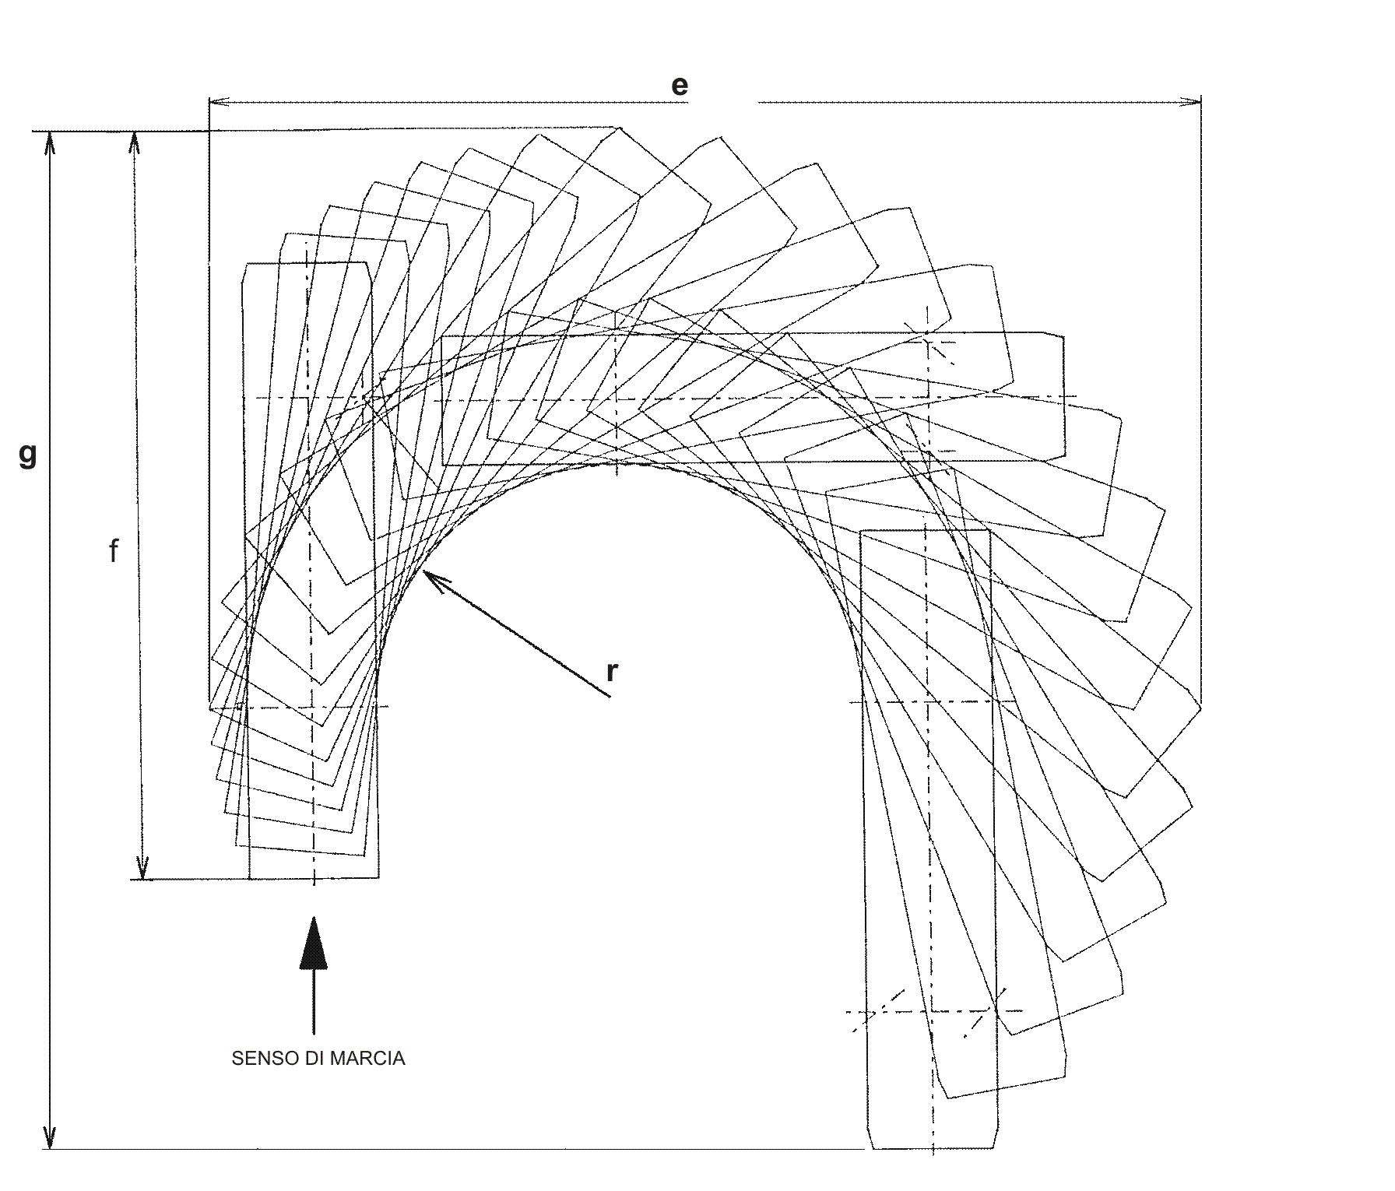
 | Allegato - figurino curva a 180° in massima sterzata verso sinistra Indicare le quote: | es = ................ mm fs = ................ mm gs = ................ mm rs = ............... mm
 | Allegato - figurino curva a 180° in massima sterzata verso destra Indicare le quote: | ed = ................ mm fd = ................ mm gd = ................ mm rd = ............... mm
 | Media aritmetica dei raggi di volta alla massima sterzata R = (rs + rd)/2 |  |  | Art. 3.6.1
a_{d} = .............… mm
b_{d} = .............… mm
c_{d} = .............… mm
d_{d} = .............… mm
SEGUE GUIDA E STERZO
Art. 4.2.8 dell'All. B "Capitolato Tecnico"
X _{S}= ...............mm
Allegato - Superamento veicolo fermo
X _{d}= ...............mm
 |  | 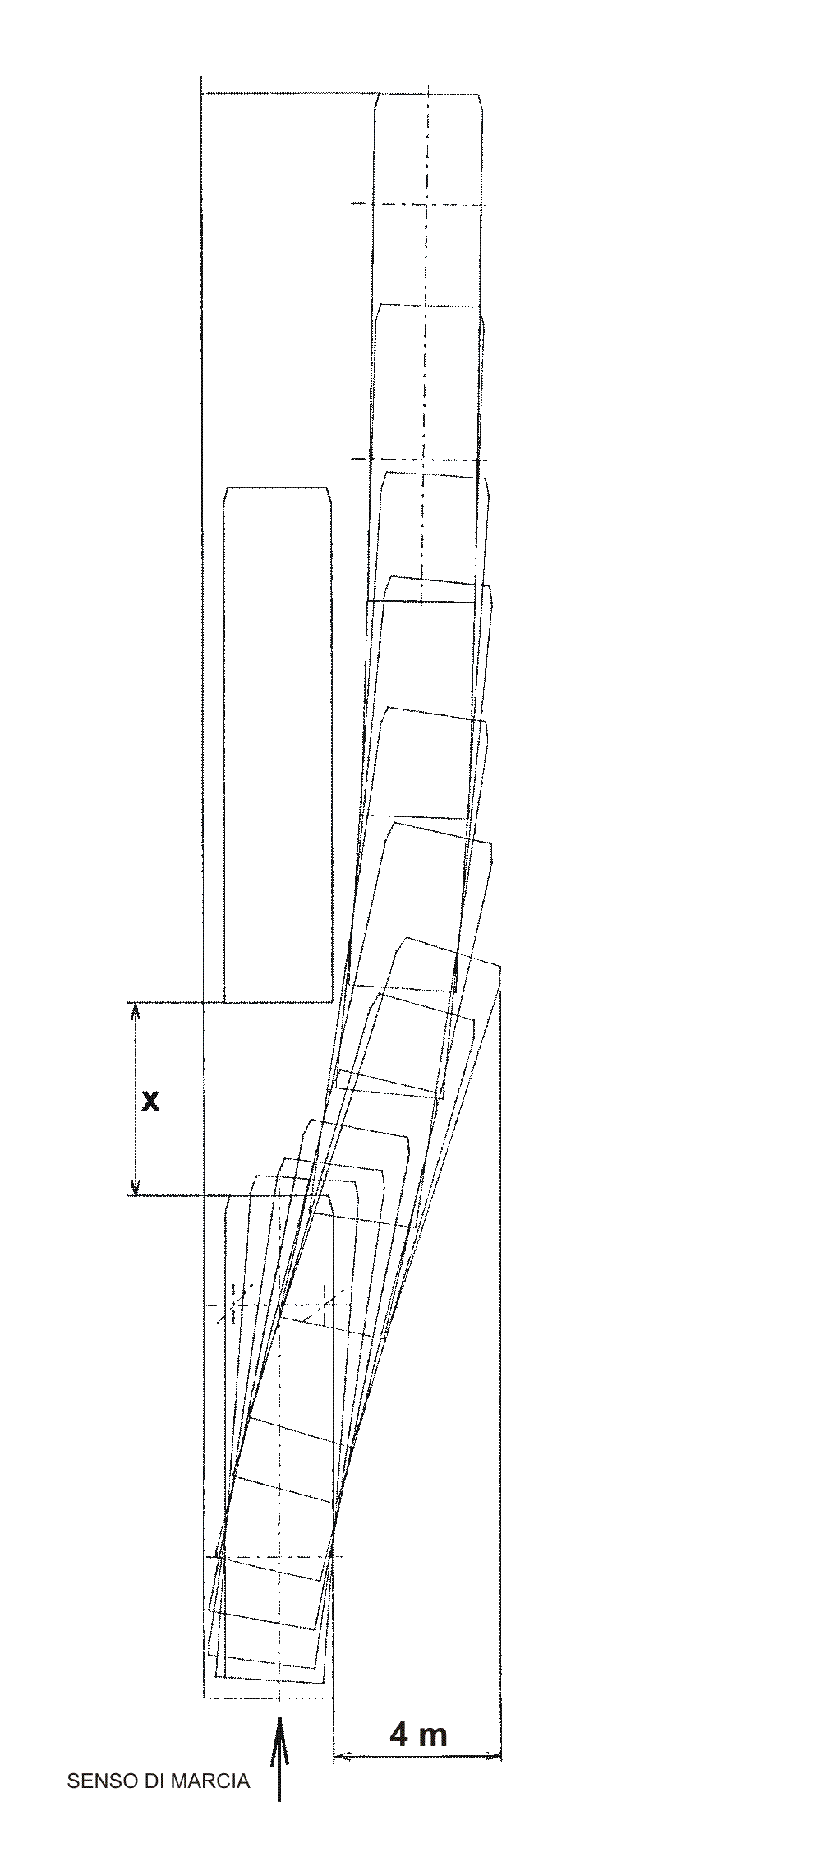
 | Allegato - figurino superamento veicolo fermo. Indicare, in mm, la distanza minima X fra due veicoli che consenta il superamento nel rispetto dello spostamento massimo di 4,00 m rispetto al filo laterale del veicolo, sia verso destra, sia verso sinistra | X S= ...............mm (superamento veicolo fermo verso sinistra) X d= ...............mm (superamento veicolo fermo verso destra) X = (Xs + Xd) /2 = ..............mm |  | Art. 3.6.2
 | Se dotato di regolazione della plancia strumenti solidale con il volante con comando elettrico, pneumatico od elettropneumatico (allegare descrizione) |  |  | Art. 3.6.3
IMPIANTO ELETTRICO
Art. 4.2.9 dell'All. B "Capitolato Tecnico"
 | Indicare marca, modello e caratteristiche dei particolari, allegare documentazione tecnica.
 | BATTERIE: indicare numero, marca, modello, capacità nominale, corrente di spunto a freddo (norme EN), ulteriori caratteristiche tecniche
 | Se equipaggiato con impianto elettrico utilizzante la tecnologia multiplex, canbus o similare. Indicare marca e modello e caratteristiche tecniche |  |  | Art. 3.7
 | Se sono impiegati centraline identiche tra loro (intercambiabili), a programmazione flessibile con sistema interno di back up. |  |  | Art. 3.7
 | Se equipaggiato con sistema di registrazione anomalie funzionali e software di gestione con scarico dati su computer portatile o su apposito strumento dedicato. Indicare caratteristiche tecniche |  |  | Art. 3.7
 | Se presente dispositivo per la gestione elettronica programmabile e la diagnostica a terra, indicare e precisare tipologia e caratteristiche tecniche |  |  | Art. 3.7
...
 | LIVELLI DI RUMOROSITÀ INTERNA
 | 2) Al centro dell'autobus dB (A), a livello dell'orecchio lato corridoio di un passeggero seduto al centro del veicolo, a 60 km/h, con AC spenta
 | 3) Parte posteriore dB (A), a livello dell'orecchio di un passeggero seduto in prossimità dell'ultima fila del veicolo, a 60 km/h, con AC spenta
 | Media aritmetica [ 1) + 2) + 3) ] |  |  | Art. 4.3.1
 | LIVELLO DI RUMOROSITÀ ESTERNA
 | Indicare livello di rumorosità con veicolo in movimento secondo norme 70/157 CE e successive modificazioni. |  |  | Art. 4.3.2

SPECCHI
Art. 4-3.6 dell'All. B "Capitolato Tecnico"
 | Indicare marca/che e modello/i e caratteristiche tecniche

CURVA A 90 ° IN MASSIMA STERZATA VERSO DESTRA
POSTO GUIDA
Art. 4-3.7 dell'All. B "Capitolato Tecnico"
 | Sedile autista: Descrivere caratteristiche tecniche, marca e modello, allegare depliant illustrativi. Descrizione dettagliata tipo di comando per le regolazioni del sedile autista.
 | Cristallo laterale posto autista (descrizione)
CURVA A 90 ° IN MASSIMA STERZATA VERSO DESTRA
SEGUE POSTO GUIDA
Art. 4-3.7 dell'All. B "Capitolato Tecnico"
Allegato - Comfort posto guida
 |  | 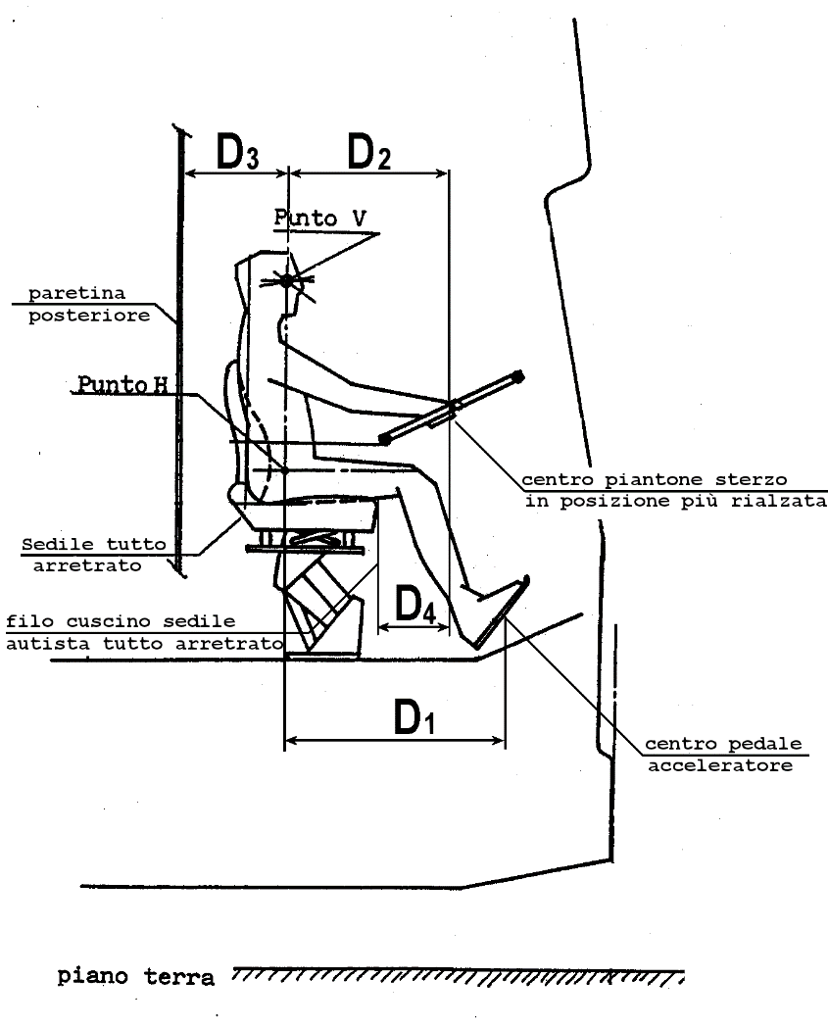
 | Indicare, in mm, i valori delle distanze D1, D2, D3 e D4 riportate qui sopra nello schema | D1 = ………. mm D2 = ………. mm D3 = ………. mm D4 = ………. mm
 | Indicare, in mm, la massima distanza equivalente D, ottenuta come media ponderale delle distanze D1, D2, D3 e D4 riportate qui sopra nello schema, secondo la formula D = (1,5 D1 + 1,5 D2 + 0,5 D3 + 1,5 D4)/5. | D = (1,5 D1 + 1,5 D2 + 0,5 D3 + 1,5 D4)/5 = ………. mm |  | Art. 4.4

SEDILI PASSEGGERI
Art. 4-3.8 dell'All. B "Capitolato Tecnico"
 | Indicare caratteristiche (con particolare riferimento alla rispondenza ai disposti della direttiva 74/408/CEE e 2005/39/CE e smi), marca e modello. Allegare depliant illustrativi, documentazione fotografica ed informazioni relative alla sicurezza degli schienali rispetto al crash-test e a soluzioni evolute in termini di comfort del passeggero |  |  | Art. 4.5.1
 | Indicare caratteristiche e soluzioni adottate contro i danneggiamenti da atti vandalici |  |  | Art. 4.5.2

CAPPELLIERE
Art. 4-3.9 dell'All. B "Capitolato Tecnico"
 | Descrivere caratteristiche tecniche (allegare documentazione tecnica, figurini grafici quotati)
 | Indicare caratteristiche e soluzioni adottate affinché il bagaglio riposto non fuoriesca dalle cappelliere durante l'utilizzo del veicolo
 | Indicare volumetria effettiva utile dei vani utilizzabili per stoccaggio bagagli; fornire figurini quotati. |  |  | Art. 4.6.1
 | Indicare altezza LA della luce dell'accesso frontale della cappelliera espresso in mm. Indicare le lunghezze utili del lato dx e sx e l'altezza media utili nonché la profondità |  |  | Art. 4.6.2
 |  | 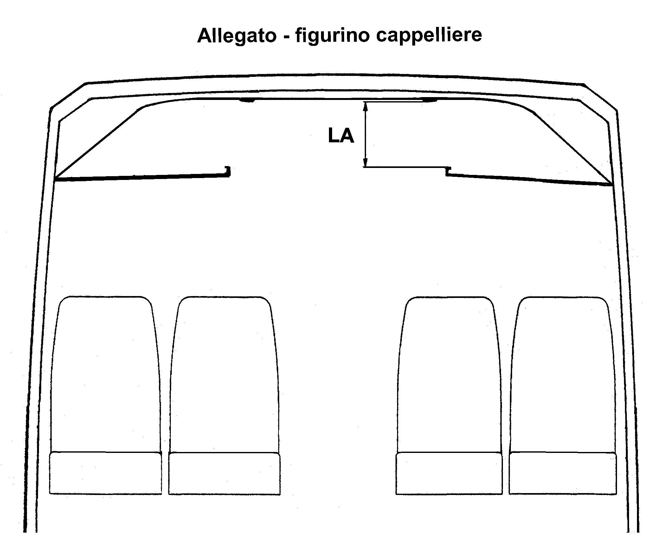

BOTOLE DI ISPEZIONE
Art. 4-3.10 dell'All. B "Capitolato Tecnico"
 | Numero e descrizione (allegare figurino relativo alla dislocazione)

ILLUMINAZIONE INTERNA
Art. 4-3.11 dell'All. B "Capitolato Tecnico"
 | Descrizione
 | Specificare se l'impianto è costituito da due circuiti distinti, comandanti ciascuno un gruppo di plafoniere |  |  | Art. 4.7
 | Specificare se l'illuminazione interna è realizzata con plafoniere posizionate nella zona centrale del padiglione e tali da non provocare alcuna interferenza con le cappelliere |  |  | Art. 4.7
...

